Main
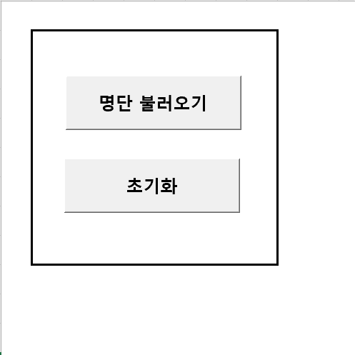
 | 1. 명단 불러오기
 | 아래와 같은 양식의 파일을 선택

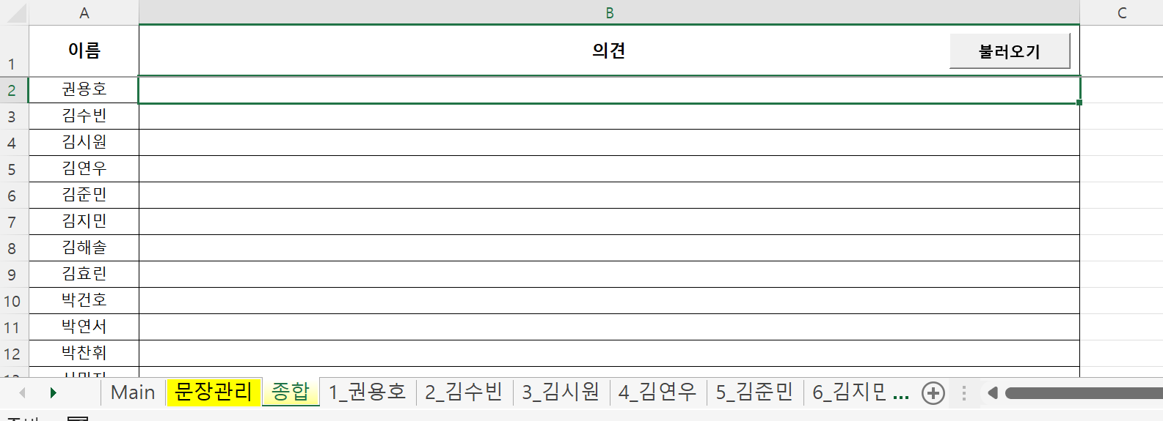
2. 초기화 | 명단별 시트가 생성되고, [종합]시트에 명단이 설정됨
불러온 명단을 모두 삭제하여 툴 초기화 가능

명단별시트
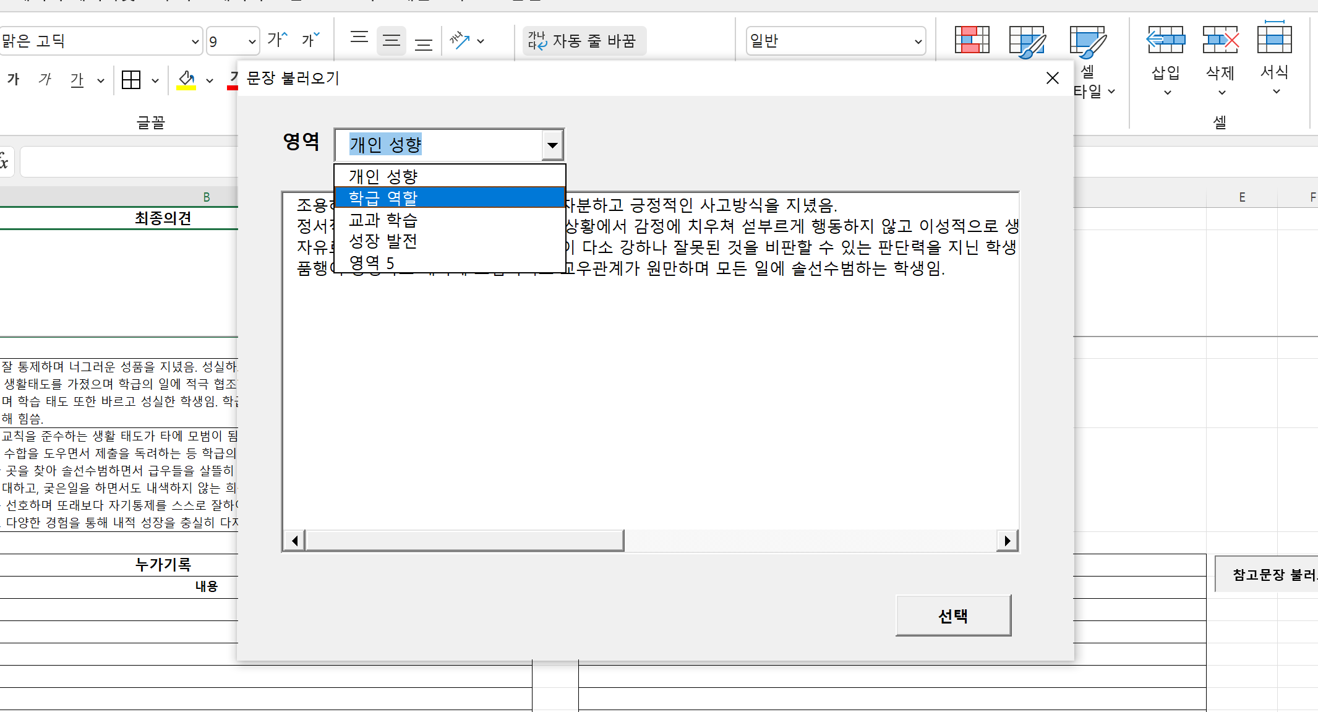
메인 시트에서 불러온 1,2학년 의견이 설정되어 있음
누가기록 영역에 개별 특이사항 기록 가능

참고문장 불러오기 클릭시
문장관리에서 기록해둔 문장들 불러오기 가능

종합
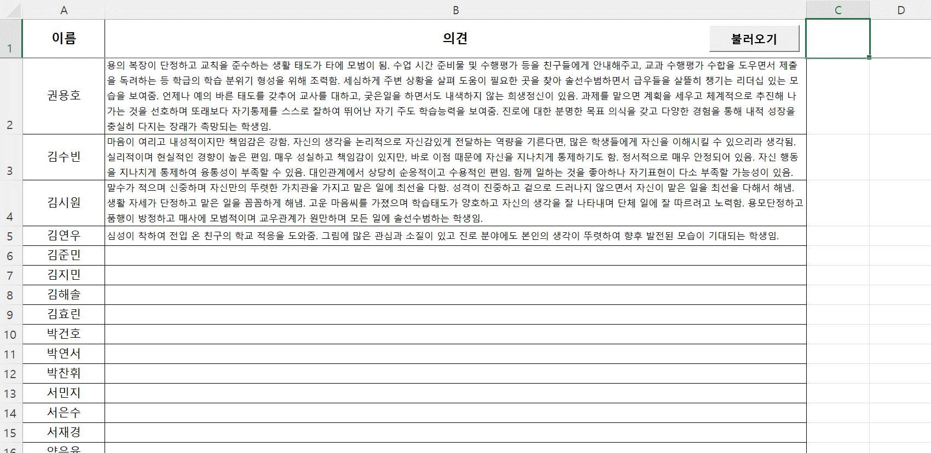
각 명단별 시트에 최종의견 입력후, 종합 시트에서 불러오기를 클릭
전체 의견을 한 시트에서 확인 가능

